ロシアン ルーレット
Russian roulette
 |  | 乱数 | No | out/safe
 |  | 2 | 1 | SAFE

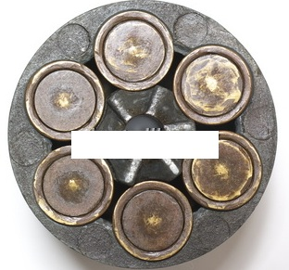
Russian roulette

0 | 発目

Russian roulette(ロシアン ルーレット)
【遊び方】
拳銃の回転式の弾倉に1個だけ弾丸を装填(そうてん)し、
弾倉を回してから自分の頭に向けて引き金を引くゲームです。
①[反復計算]にチェックを入れます。
2007：[Office]ボタン=>[Excelのオプション]=>[数式]=>[計算方法の設定]=＞
[反復計算を行う]にチェックを入れて、[最大反復回数]を[1]に、
[変化の最大値]を[1]にセットします。
2010：[ファイル]=>[オプション]=>[数式]=>[計算方法の設定]=＞[反復計算を行う]に
チェックを入れて、[最大反復回数]を[1]に、[変化の最大値]を[1]にセットします。
但し、遊んだはあとは必ず元に戻してください。
②まず[弾丸を込める(オプションボタン)]をONにする。
(既にONになっている場合はそのまま)
③次に、6つの[弾丸]の中の[オプションボタン]の何れかをONにします。
④1/6の確率で「OUT」が出ます。[OUT]が出たら終了です。
⑤５回連続で[SAFE]なら貴方は強運の持ち主です。
⑥1発目で[OUT]が出たら、・・・・・・・
⑦ゲームを繰り返す場合は、②から始めます。

